Relatório Fotográfico
 |  | CHECKLIST DE ENTREGA DE OBRA

EDITAL DE CONCESSÃO: | nº 069/96 |  |  | OBJETO DO CONTRATO: | BR-116/RS, entre Camaquã (km 400,500) à Jaguarão (km 661) e BR-392/RS, km 0 (Rio Grande) ao km 199,700 (Santana da Boa Vista)
OBRA PER: | Projeto de Construção das Novas Bases Operacionais - BR-116/RS, km 492+000 - Pelotas |  |  | ANO: | 27
DATA DO RELATÓRIO : | 2025-04-30 |  |  | DATA DE CONCLUSÃO DA OBRA: | 2017-12-27

TIPO DE OBRA

 | Vias Marginais |  | OAE |  |  | Edificações |  | Interseções
1. Serviços Preliminares
1.1 | Topografia
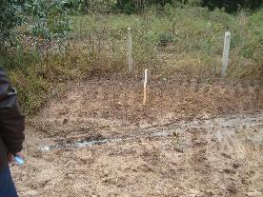 |  | 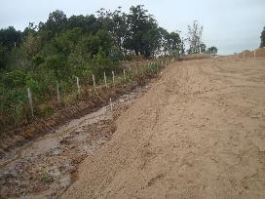 |  | 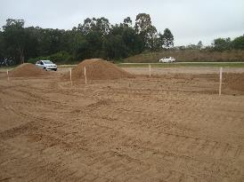 |  |  | 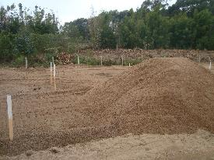
Levantamento planialtimétrico |  | Levantamento planialtimétrico |  | Levantamento planialtimétrico |  |  | Levantamento planialtimétrico
1.2 | Instalação de Canteiro de Obras
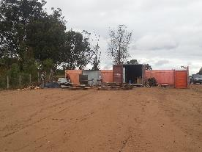 |  | 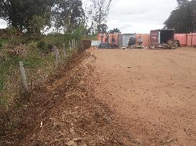 |  | 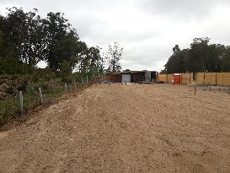
Cercamento e instalação de container e banheiro químico |  | Cercamento e instalação de container e banheiro químico |  | Cercamento e instalação de container e banheiro químico |  |  | Cercamento e instalação de container e banheiro químico
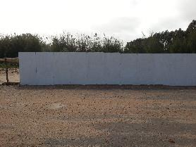 |  | 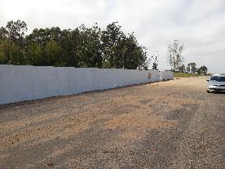 |  | 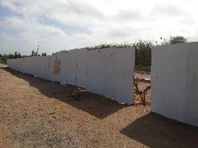 |  |  | 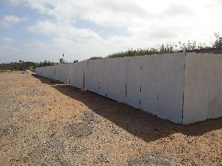
Instalação de tapumes no entorno da obra |  | Instalação de tapumes no entorno da obra |  | Instalação de tapumes no entorno da obra |  |  | Instalação de tapumes no entorno da obra
1.3 | Movimentação de Terra
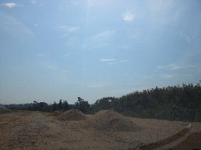 |  | 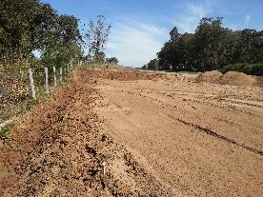 |  | 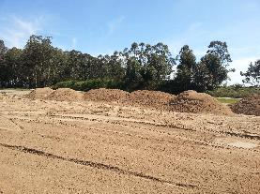 |  |  | 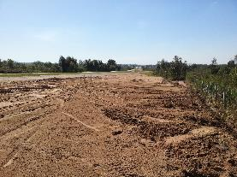
Início do processo de escavação/depósito de material |  | Início do processo de escavação/depósito de material |  | Início do processo de escavação/depósito de material |  |  | Instalação de placa informativa de obra
1.4 | Instalação elétrica provisória
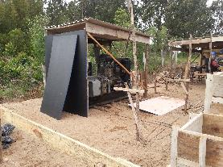
Gerador de eletricidade
2. Fundações
2.1 | Vigas, Sapatas
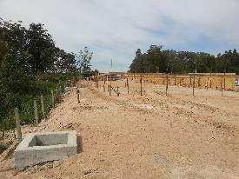 |  | 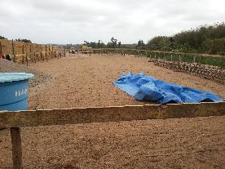
Marcação e escavação das sapatas |  | Marcação e escavação das sapatas
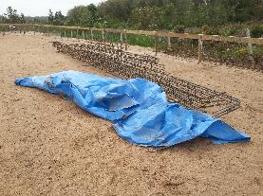 |  | 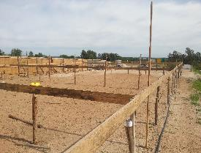 |  | 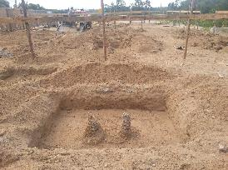 |  |  | 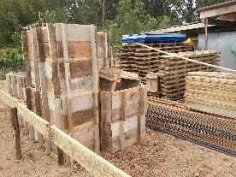
instalação de ferragem |  | instalação de ferragem |  | instalação de ferragem |  |  | instalação de formas e ferragem
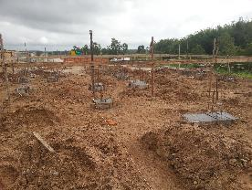 |  | 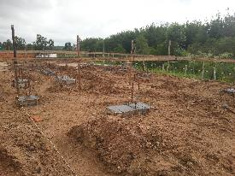 |  | 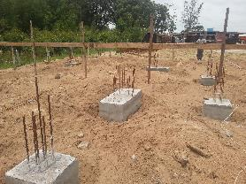 |  |  | 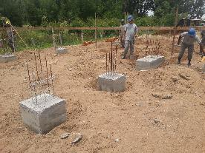
Concretagem das vigas |  | Concretagem das vigas |  | Concretagem das vigas |  |  | Concretagem das vigas
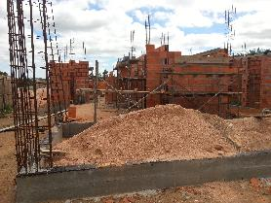 |  | 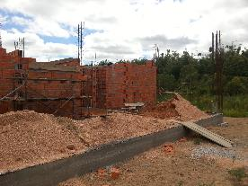 |  | 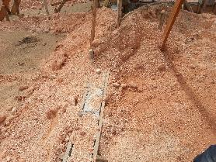
Regularização do terreno e colocação de camada de brita como base |  | Regularização do terreno e colocação de camada de brita como base |  | Regularização do terreno e colocação de camada de brita como base
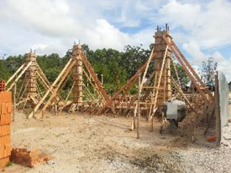 |  | 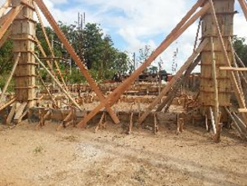 |  | 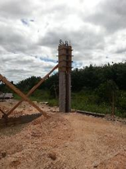 |  |  | 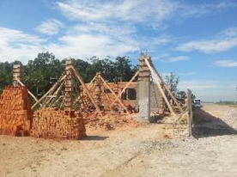
Forma e Concretagem dos Pilares |  | Forma e Concretagem dos Pilares |  | Desforma dos pilares e início do processo de instalação de alvenaria |  |  | Desforma dos pilares e início do processo de instalação de alvenaria
3. Alvenarias, Aberturas, Lajes
3.1 | Alvenarias e Verga
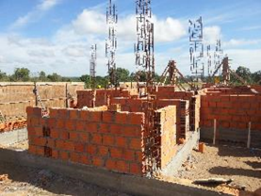 |  | 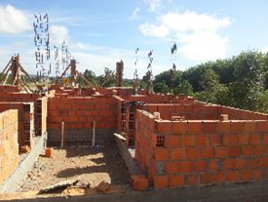 |  | 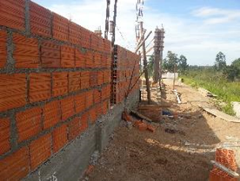 |  |  | 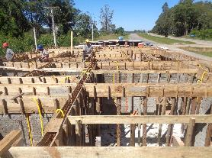
Instalação das alvenarias |  | Instalação das alvenarias |  | Instalação das alvenarias |  |  | Forma e concretagem das cintas de amarração
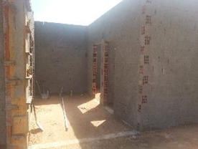 |  | 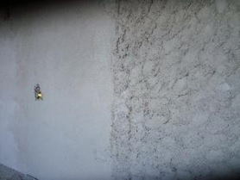 |  | 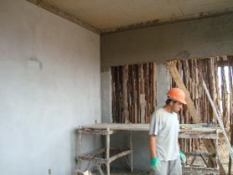 |  |  | 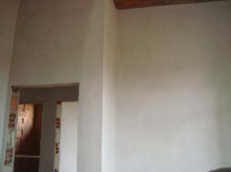
Chapisco interno das alvenarias |  | Reboco interno |  | Reboco interno |  |  | Reboco interno
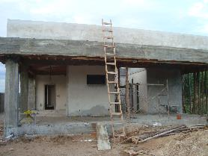 |  | 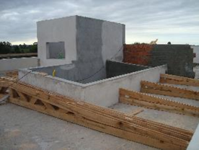 |  | 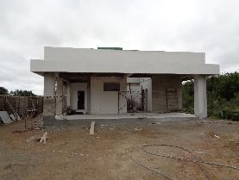 |  |  | 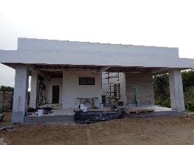
Reboco da parte externa (fachada) |  | Reboco da parte externa (fachada) |  | Reboco da parte externa (fachada) |  |  | Reboco da parte externa (fachada)
3.2 | Laje
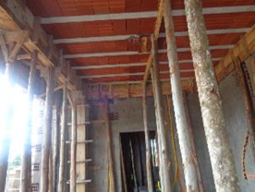 |  | 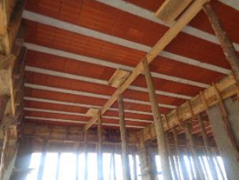 |  | 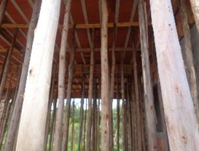 |  |  | 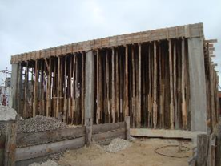
Escoramento da laje |  | Escoramento da laje |  | Escoramento da laje |  |  | Escoramento da laje
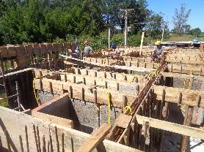
Instalação de ferragem |  | Instalação de ferragem |  | Instalação de ferragem
4. Elétrica
4.1 | Instalações Elétricas

Marcação e passagem dos conduítes |  | Marcação e passagem dos conduítes |  | Marcação e passagem dos conduítes |  |  | Marcação e passagem dos conduítes
5. Acabamentos
5.1 | Esquadrias

Instalação de janelas |  | Instalação de janelas |  | Instalação de janelas |  |  | Instalação de janelas
5.2 | Azulejos

Instalação de azulejos na parede |  | Instalação de azulejos na parede |  | Instalação de azulejos na parede |  |  | Instalação de azulejos na parede
6. Encanamentos
6.1 | Rede Esgoto

Instalação de encanamento para rede de esgoto |  | Instalação de encanamento para rede de esgoto |  | Instalação de encanamento para rede de esgoto |  |  | Instalação de encanamento para rede de esgoto
7. Acesso
7.1 | Drenagem

Instalação de meio-fios
7.2 | Pavimentação

Instalação de camada de base |  | Instalação de camada de base

Pavimentação do estacionamento |  | Pavimentação do estacionamento |  | Pavimentação do estacionamento |  |  | Pavimentação do estacionamento

Pavimentação do acesso à BSO |  | Pavimentação do acesso à BSO |  | Pavimentação do acesso à BSO |  |  | Pavimentação do acesso à BSO
8. Outros
8.1 | 8. Fachada, Iluminação, Enleivamento

Finalização da fachada |  | Finalização da fachada |  | Finalização da fachada |  |  | Enleivamento

Enleivamento |  | Postes de iluminação instalados |  | Postes de iluminação instalados |  |  | Instalação de EPS

Obra finalizada |  | Obra finalizada
OBSERVAÇÕES:

LEGENDA DE STATUS: C: Conforme; NC: Não Conforme; NA: Não Aplicável; SIGLAS: PER: Plano de Exploração da Rodovia

